상품제안서
컬러에코백 36*36*10 | 상품코드: S16482

 |  |  |  |  |  |  | 02-713-8555 | www.synergygift.co.kr
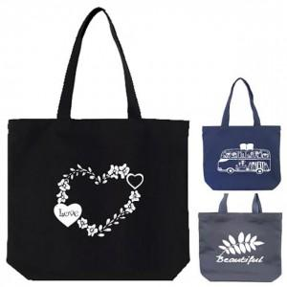

【상세/제작정보】

【인쇄/포장옵션】 | 실크, 전사인쇄 / OPP(비닐)

【공급단가】 | 수량 | 100~ | 500~ | 1,000~ | 2,000~ | 3,000~
*VAT별도 | 블랙 | 3,700원 | 3,610원 | 3,500원 | 3,330원 | 3,220원
 | 네이비 | 3,700원 | 3,610원 | 3,500원 | 3,330원 | 3,220원
 | 기타컬러 | 4,740원 | 4,630원 | 4,480원 | 4,270원 | 4,120원

【상품 URL】 | https://www.synergygift.co.kr:443/src/goods_detail.php?gdno=15634

